dati_vasca
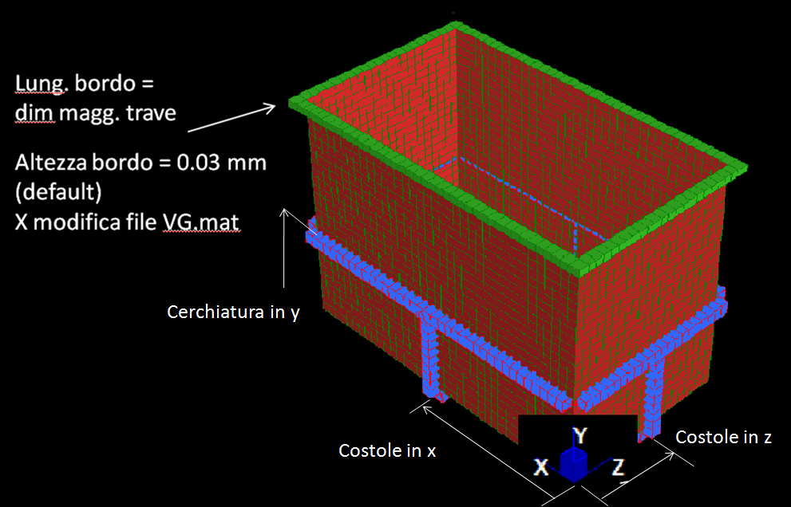
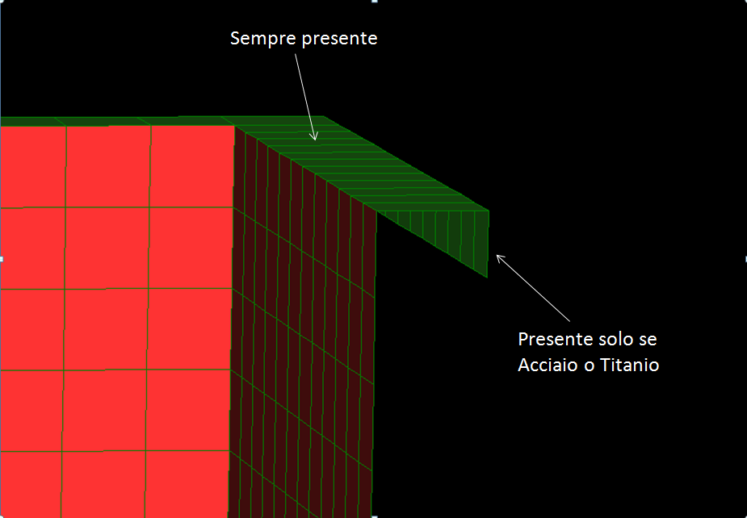
Nome | path | descrizione | X_vasca [m] | Y_vasca [m] | Z_vasca [m] | Spessore fondo [m] | Spessore Pareti [m] | dimensione maggiore tubolare di rinforzo [m] | dimensione minore tubolare di rinforzo [m] | Spessore tubolare di rinforzo [m] | Materiale | costole in x [m] | cerchiatura in y [m] | costole in z [m] | densita liquido [kg/m3] | posizioni aggiuntive in x [m] | posizioni aggiuntive in z [m] | dimensione target mesh x [m] | dimensione target mesh y [m] | dimensione target mesh z [m]
RMP singola Z |  |  | 1.46 | 1 | 0.6 | 0.03 | 0.02 | 0.05 | 0.05 | 0.003 | PP | 0.5 | 0.5 | 0.30 | 1700 | 0.3-0.5 | 0,15-0,45 | 0.1 | 0.1 | 0.1

